Лист1
№ | Дата выявления | Владелец | Район города | Адрес размещения | Тип конструкции | Содержание | Фото конструкции
1 | 03.10.2025 | ООО "ПОВОЛЖСКАЯ УК" | Нижегородский | ул. Белинского д. 102 | Не установленный Правилами тип | Ай:Тeam… | 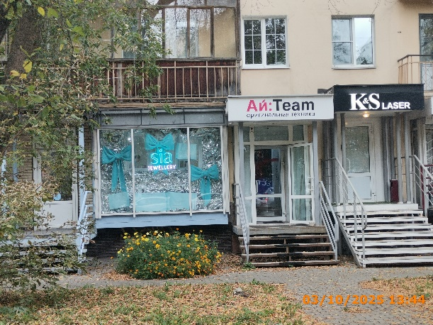
2 | 03.10.2025 | ООО "ПОВОЛЖСКАЯ УК" | Нижегородский | ул. Белинского д. 102 | Конструкция в витрине | sia jewellery
3 | 03.10.2025 | Не установлен | Нижегородский | ул. Максима Горького д. 148 | Конструкция в витрине | табак аксессуары… | 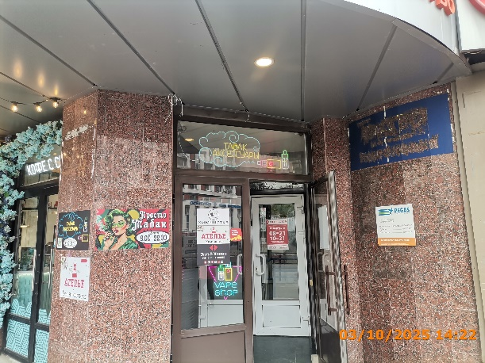
4 | 03.10.2025 | Не установлен | Нижегородский | ул. Максима Горького д. 148 | Не установленный Правилами тип | Просто табак… | 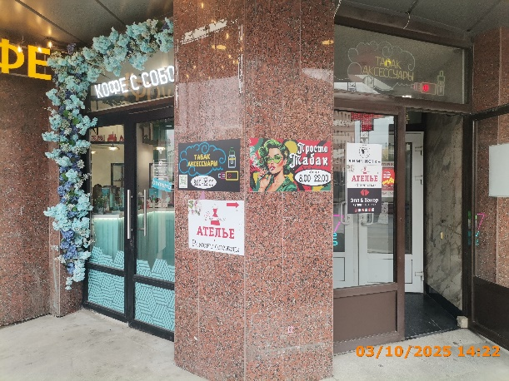
5 | 03.10.2025 | Не установлен | Нижегородский | ул. Максима Горького д. 148 | Не установленный Правилами тип | табак аксессуары…
6 | 03.10.2025 | Не установлен | Нижегородский | ул. Максима Горького д. 148 | Не установленный Правилами тип | ателье…
7 | 03.10.2025 | ИП РЫБКИН ИВАН ОЛЕГОВИЧ | Нижегородский | ул. Максима Горького д. 148 | Настенная конструкция | просто табак цокольный этаж | 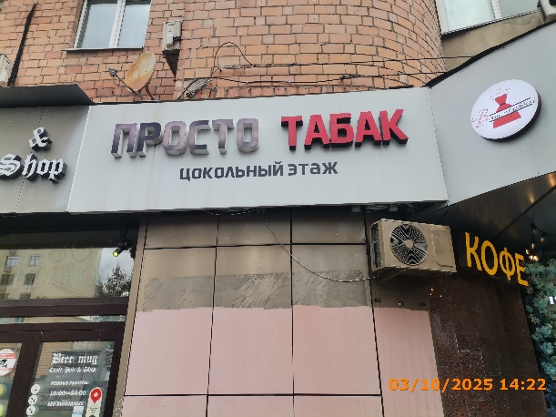
8 | 03.10.2025 | ИП СИЛАНТЬЕВА АННА ВАСИЛЬЕВНА | Нижегородский | ул. Максима Горького д. 144 | Настенная конструкция | sPa химчистка | 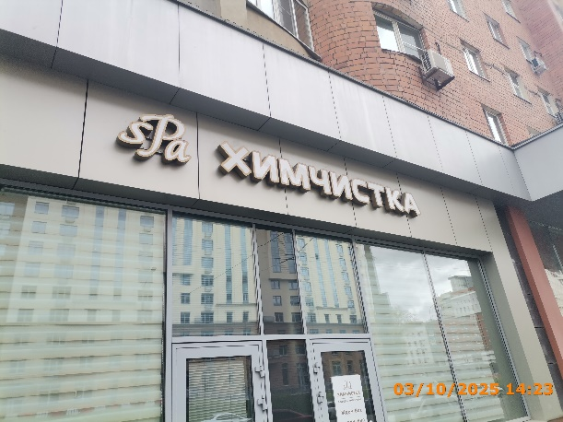
9 | 03.10.2025 | ООО "МАЙРЕСТ" | Нижегородский | ул. Большая Покровская д. 47 | Конструкция в витрине | тайское лето… | 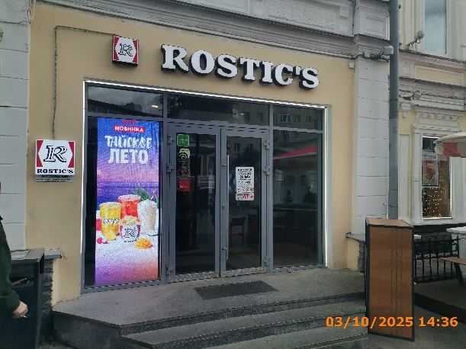
10 | 03.10.2025 | ООО "МАЙРЕСТ" | Нижегородский | ул. Большая Покровская д. 47 | Конструкция в витрине | R | 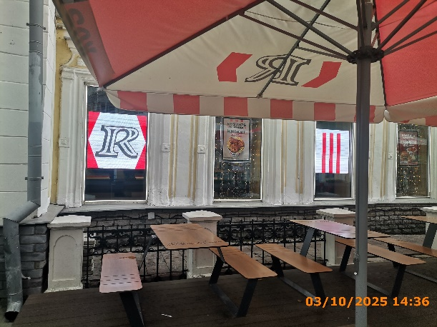
11 | 03.10.2025 | ООО "МАЙРЕСТ" | Нижегородский | ул. Большая Покровская д. 47 | Конструкция в витрине | мой баскет… | 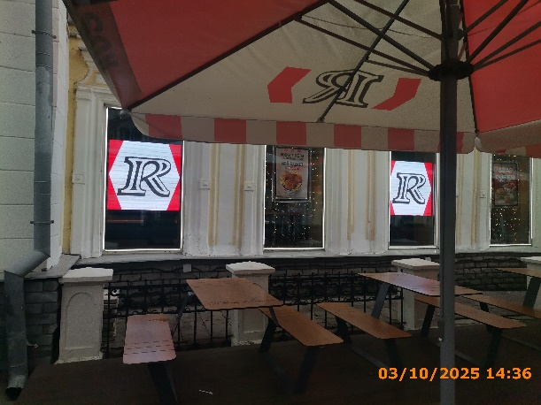
12 | 03.10.2025 | ООО "МАЙРЕСТ" | Нижегородский | ул. Большая Покровская д. 47 | Конструкция в витрине | R | 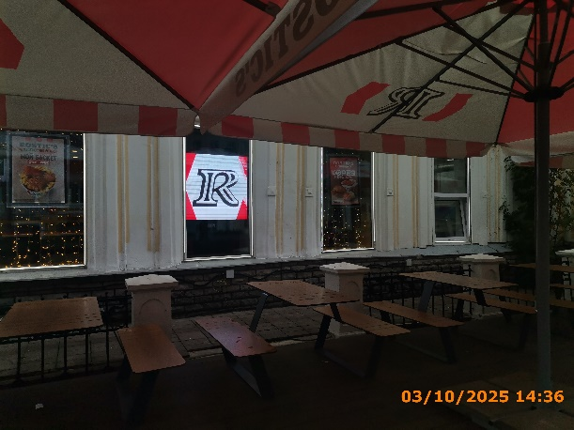
13 | 03.10.2025 | ООО "МАЙРЕСТ" | Нижегородский | ул. Большая Покровская д. 47 | Конструкция в витрине | корея меню…
14 | 03.10.2025 | ООО "НИЖЕГОРОДСКАЯ ТИПОГРАФИЯ" | Нижегородский | ул. Пискунова д. 25/10 | Конструкция в витрине | центр оперативной печати… | 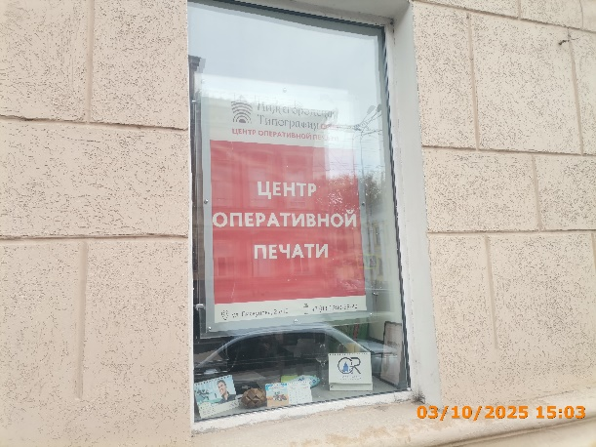
15 | 03.10.2025 | ООО "НИЖЕГОРОДСКАЯ ТИПОГРАФИЯ" | Нижегородский | ул. Пискунова д. 25/10 | Конструкция в витрине | Печатная продукция… | 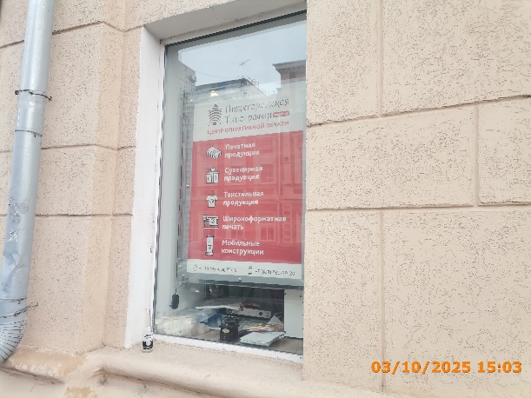
16 | 03.10.2025 | ООО "НИЖЕГОРОДСКАЯ ТИПОГРАФИЯ" | Нижегородский | ул. Пискунова д. 25/10 | Конструкция в витрине | центр оперативной печати… | 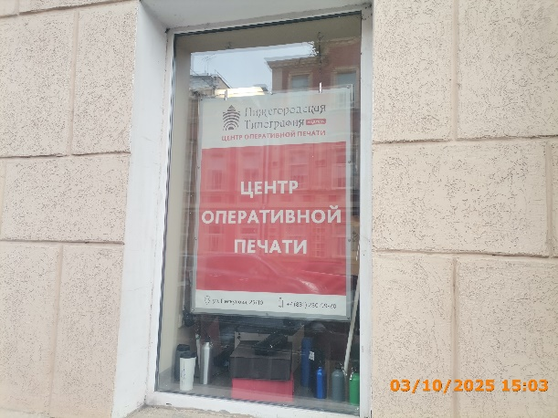
17 | 03.10.2025 | ООО "НИЖЕГОРОДСКАЯ ТИПОГРАФИЯ" | Нижегородский | ул. Пискунова д. 25/10 | Конструкция в витрине | Печать цветная… | 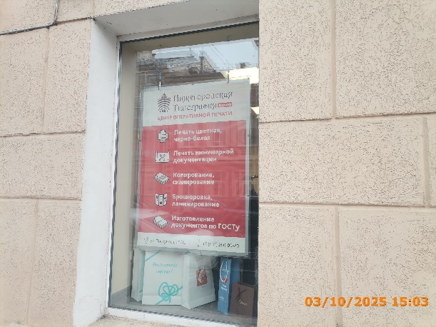
18 | 03.10.2025 | ООО "НИЖЕГОРОДСКАЯ ТИПОГРАФИЯ" | Нижегородский | ул. Пискунова д. 25/10 | Не установленный Правилами тип | Нижегородская Типография | 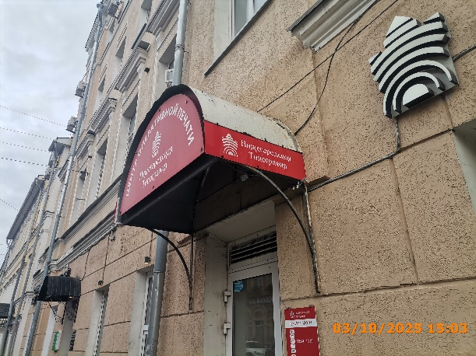
19 | 03.10.2025 | ООО "НИЖЕГОРОДСКАЯ ТИПОГРАФИЯ" | Нижегородский | ул. Пискунова д. 25/10 | Не установленный Правилами тип | центр оперативной печати… | 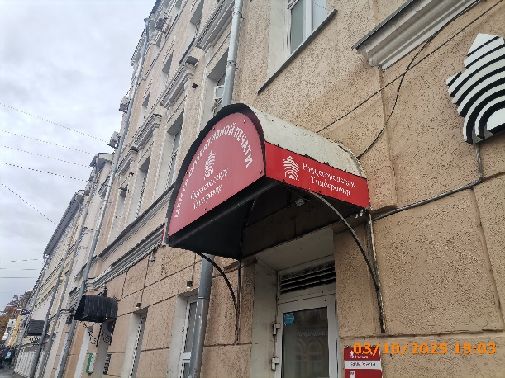
20 | 03.10.2025 | ООО "НИЖЕГОРОДСКАЯ ТИПОГРАФИЯ" | Нижегородский | ул. Пискунова д. 25/10 | Не установленный Правилами тип | Нижегородская Типография | 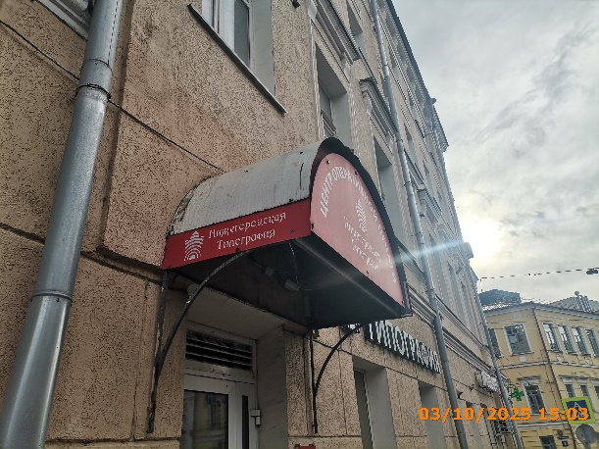
21 | 03.10.2025 | ИП КУДРЯВЦЕВ СЕРГЕЙ МИХАЙЛОВИЧ | Нижегородский | ул. Белинского д. 102 | Настенная конструкция | K&S Laser
22 | 03.10.2025 | ООО "ДЕМАНЧИ" | Нижегородский | ул. Большая Покровская д. 63 | Настенная конструкция | самурай | 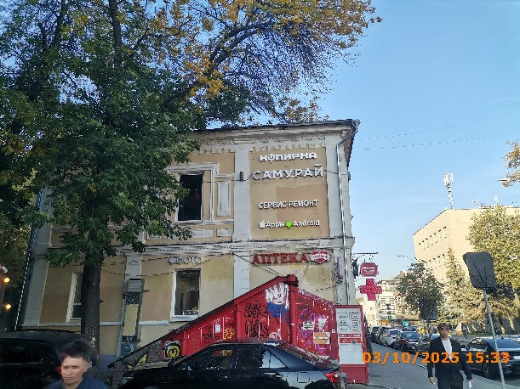
23 | 03.10.2025 | ООО "ГРАЦИЯФАРМ" | Нижегородский | ул. Большая Покровская д. 63 | Консольная конструкция | медицинский крест | 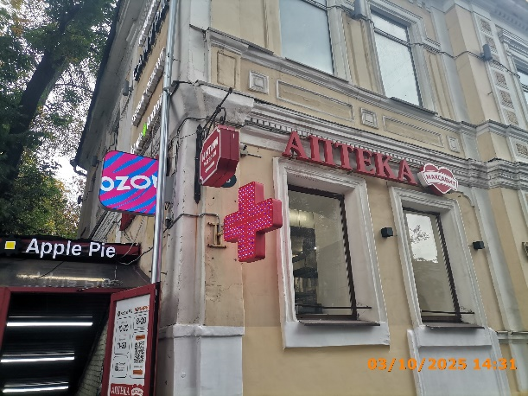
24 | 03.10.2025 | ООО "ИНТЕРНЕТ РЕШЕНИЯ" | Нижегородский | ул. Большая Покровская д. 63 | Консольная конструкция | ozon
25 | 03.10.2025 | ООО "ДЕМАНЧИ" | Нижегородский | ул. Большая Покровская д. 63 | Настенная конструкция | самурай | 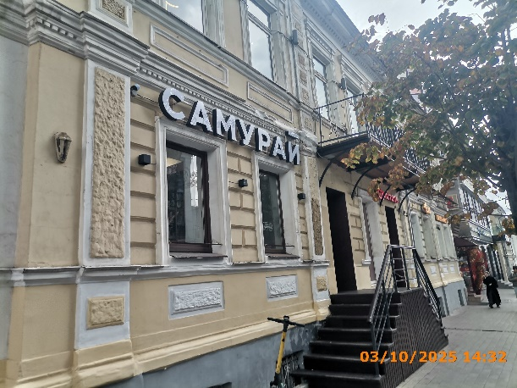
26 | 03.10.2025 | ИП ГАНИН АРТЕМ СУЛТАНОВИЧ | Нижегородский | ул. Большая Покровская д. 63 | Конструкция в витрине | iphone в наличии | 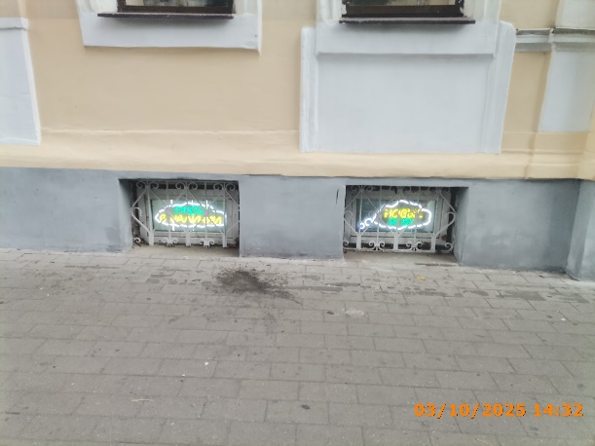
27 | 03.10.2025 | ИП ГАНИН АРТЕМ СУЛТАНОВИЧ | Нижегородский | ул. Большая Покровская д. 63 | Конструкция в витрине | новые и бу
28 | 03.10.2025 | ИП КОПЫЛОВ СЕРГЕЙ ВАДИМОВИЧ | Нижегородский | ул. Пискунова д. 21 | Настенная конструкция | LUNA lounge&bar | 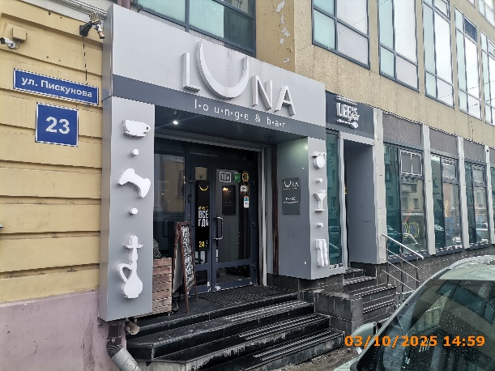
29 | 03.10.2025 | ИП КОПЫЛОВ СЕРГЕЙ ВАДИМОВИЧ | Нижегородский | ул. Пискунова д. 21 | Настенная конструкция | изображение кружки, джойстика, кальяна
30 | 03.10.2025 | ИП КОПЫЛОВ СЕРГЕЙ ВАДИМОВИЧ | Нижегородский | ул. Пискунова д. 21 | Настенная конструкция | изображение бокала, столовые приборы
31 | 03.10.2025 | ИП КОПЫЛОВ СЕРГЕЙ ВАДИМОВИЧ | Нижегородский | ул. Пискунова д. 21 | Конструкция в витрине | открыто всегда… | 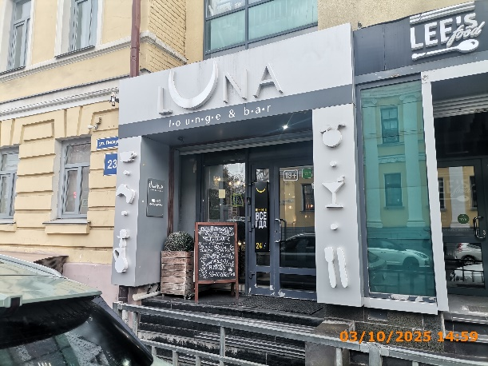
32 | 03.10.2025 | ИП КОПЫЛОВ СЕРГЕЙ ВАДИМОВИЧ | Нижегородский | ул. Пискунова д. 21 | Не установленный Правилами тип | Завтраки бизнес-ланч…
33 | 03.10.2025 | Не установлен | Нижегородский | ул. Белинского д. 64 | Не установленный Правилами тип | цветы | 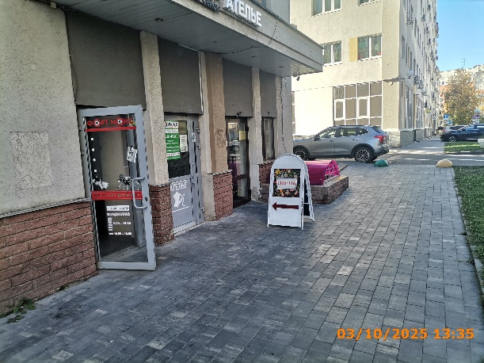
34 | 03.10.2025 | ООО "ТД "РУБИН" | Нижегородский | ул. Славянская д. 35/1 | Не установленный Правилами тип | аптека | 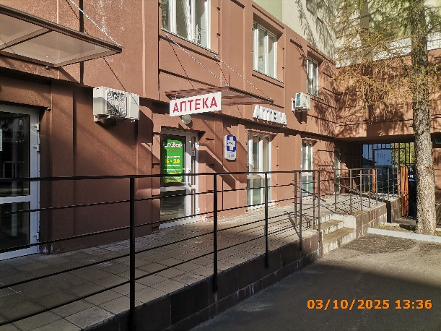
35 | 03.10.2025 | Быстрова Наталья Васильевна | Нижегородский | ул. Славянская д. 35/1 | Не установленный Правилами тип | шоурум женской одежды | 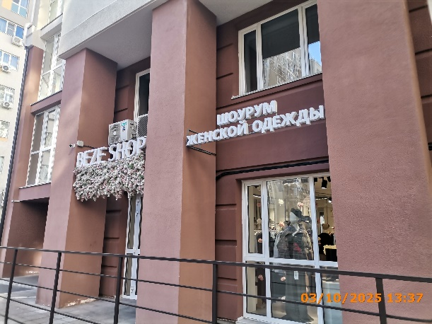
36 | 03.10.2025 | Быстрова Наталья Васильевна | Нижегородский | ул. Славянская д. 35/1 | Не установленный Правилами тип | beze shop
37 | 03.10.2025 | ООО"БЕЗЕ ШОП" | Нижегородский | ул. Славянская д. 35/1 | Не установленный Правилами тип | шоурум женской одежды
38 | 03.10.2025 | ООО"БЕЗЕ ШОП" | Нижегородский | ул. Славянская д. 35/1 | Не установленный Правилами тип | beze shop
39 | 03.10.2025 | ИП ХРОМОВА ЮЛИЯ МИХАЙЛОВНА | Нижегородский | ул. Славянская д. 35/1 | Настенная конструкция | ozon | 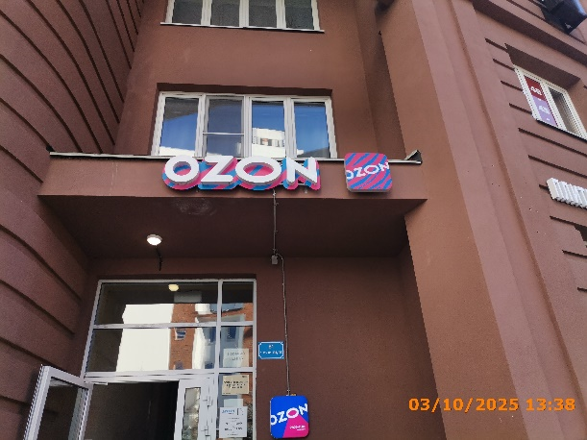
40 | 03.10.2025 | ИП ХРОМОВА ЮЛИЯ МИХАЙЛОВНА | Нижегородский | ул. Славянская д. 35/1 | Настенная конструкция | ozon
41 | 03.10.2025 | ООО "ЦМП УЛЬТРАМЕД" | Нижегородский | ул. Тверская д. 3 | Конструкция в витрине | изображение... генетика… изображение... Эко… узи… centrploda.ru | 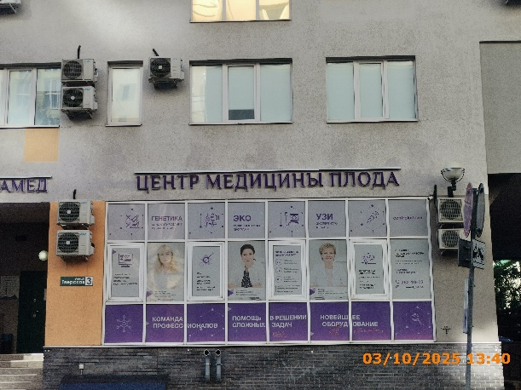
42 | 03.10.2025 | ООО "ЦМП УЛЬТРАМЕД" | Нижегородский | ул. Тверская д. 3 | Конструкция в витрине | полный анализ…главный врач…эко…врач-репродуктолог…эффективность…эксперт…пренатальная…
43 | 03.10.2025 | ООО "ЦМП УЛЬТРАМЕД" | Нижегородский | ул. Тверская д. 3 | Конструкция в витрине | команда профессионалов помощь в решении… новейшее…
44 | 03.10.2025 | ООО "ЦМП УЛЬТРАМЕД" | Нижегородский | ул. Тверская д. 3 | Конструкция в витрине | урология…гинеколог… | 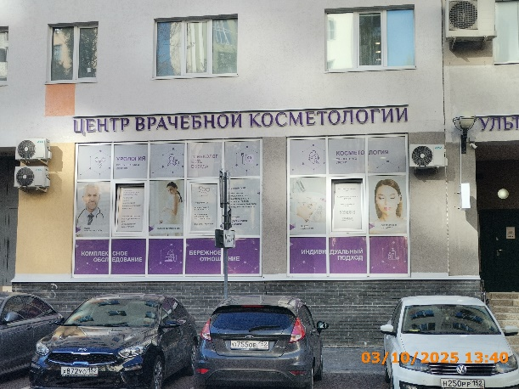
45 | 03.10.2025 | ООО "ЦМП УЛЬТРАМЕД" | Нижегородский | ул. Тверская д. 3 | Конструкция в витрине | прием уролога… лечение урологических… ведение беременности… гинекология
46 | 03.10.2025 | ООО "ЦМП УЛЬТРАМЕД" | Нижегородский | ул. Тверская д. 3 | Конструкция в витрине | комплексное обследование бережное отношение
47 | 03.10.2025 | ООО "ЦМП УЛЬТРАМЕД" | Нижегородский | ул. Тверская д. 3 | Конструкция в витрине | косметология…
48 | 03.10.2025 | ООО "ЦМП УЛЬТРАМЕД" | Нижегородский | ул. Тверская д. 3 | Конструкция в витрине | рецепт молодости… фотоомоложение… современные методики…
49 | 03.10.2025 | ООО "ЦМП УЛЬТРАМЕД" | Нижегородский | ул. Тверская д. 3 | Конструкция в витрине | индивидуальный подход…
50 | 03.10.2025 | ИП ЦИБУЦЫНИНА ЕКАТЕРИНА АЛЕКСЕЕВНА | Нижегородский | ул. Тверская д. 7 | Консольная конструкция | может кофе? | 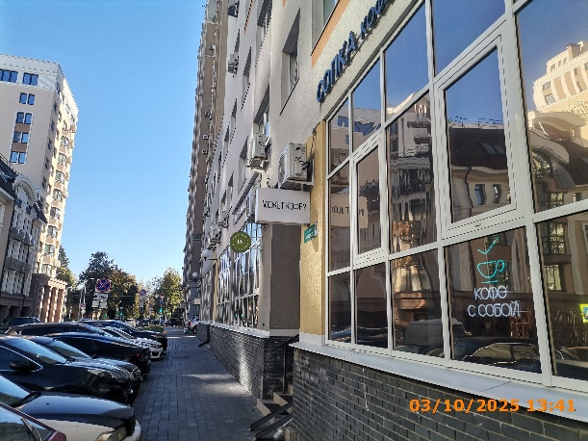
51 | 03.10.2025 | ИП ЦИБУЦЫНИНА ЕКАТЕРИНА АЛЕКСЕЕВНА | Нижегородский | ул. Тверская д. 7 | Не установленный Правилами тип | sopka "Стихийный кофе"… | 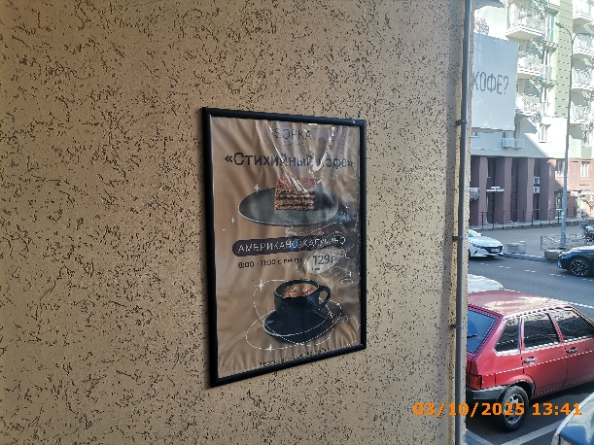
52 | 03.10.2025 | ИП КУЗЬМИНА КРИСТИНА ВИКТОРОВНА | Нижегородский | ул. Тверская д. 7 | Не установленный Правилами тип | маникюр с покрытием… | 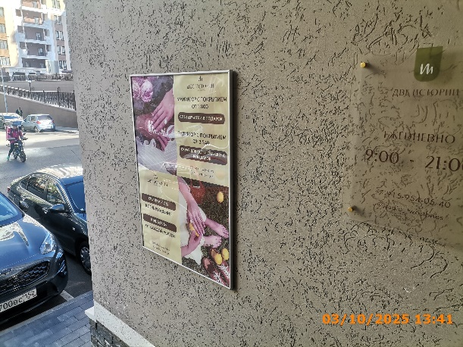
53 | 03.10.2025 | ИП КУЗЬМИНА КРИСТИНА ВИКТОРОВНА | Нижегородский | ул. Тверская д. 7 | Консольная конструкция | две истории… | 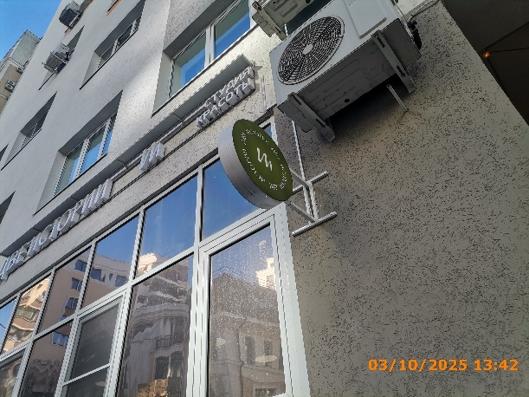
54 | 03.10.2025 | ООО "РВБ" | Нижегородский | ул. Славянская д. 35/1 | Настенная конструкция | wildberries | 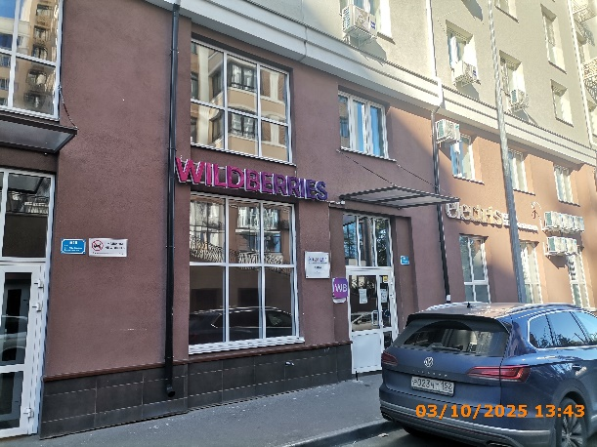
55
56
57
58
59
60
61
62
63
64
65
66
67
68
69
70
71
72
73
74
75
76
77
78
79
80
81
82
83
84
85
86
87
88
89
90
91
92
93
94
95
96
97
98
99
100

151
152
153
154
155
156
157
158
159
160
161
162
163
164
165
166
167
168
169
170
171
172
173
174
175
176
177
178

